Help
 | 1．インストール方法 |  |  |  |  |  |  |  | 4．使用制限
 | 2．概要
 | 2-1．Ladexとは
 | 2-2．リボンメニュー[カスタム機能]
 | 2-3．リボンメニュー[標準機能]
 | 3．各機能
 | 3-1．Option
 | 3-1-1．オプション設定画面
 | 3-1-2．スタイル設定
 | 3-2．お気に入り
 | 3-2-1．お気に入り一覧
 | 3-2-2．お気に入り登録
 | 3-3．ブック管理
 | 3-4．シート管理
 | 3-4-1．アクティブシートのみを対象とした処理
 | 3-4-2．アクティブブックを対象とした処理
 | 3-4-3．シート制御
 | 3-5．R1C1表記
 | 3-6．ズーム
 | 3-7．ハイライト
 | 3-8．セル調整
 | 3-8-1．サイズ調整
 | 3-8-2．列幅取得
 | 3-9．セル編集
 | 3-10．数式確認
 | 3-11．数式編集
 | 3-12．整形
 | 3-13．画像保存
 | 3-14．罫線
 | 3-15．データ生成
 | 3-16．RelaxTool

 |  |  |  |  |  |  |  |  |  |  |  |  | 2022-04-13

1．インストール方法

 | 2．Ladex-****-setup.exe をダブルクリックし、インストールを実行する
 | 3．インストーラーの指示に従い実行
 | 4．インストールの完了です

2．概要
2-1．Ladexとは
 | Addin For Excel Library の造語でLadex[ラデックス]と読みます
 | Microsoft Excel のアドインソフト「フリーソフトウェア(寄付歓迎)」です
 | よく利用するExcelの標準機能をまとめたのがはじまりで、いろいろな機能を追加しました。

 | 参考サイト
 |  | RelaxTools Addin |  |  |  | Office TANAKA
 |  | Excelでお仕事! |  |  |  | エクセルの神髄
 |  | moug モーグ

2-2．リボンメニュー[カスタム機能]

 | # | メニュー名 |  |  |  |  | 機能 | # | メニュー名 |  |  | 機能
 | 1 | Option |  |  |  |  | オプション設定 | 50 | 数式確認 |  |  | 数式として選択されているセルをわかりやすくします
 | 2 | お気に入り |  |  |  |  | お気に入りファイルの追加、削除、並び替え | 51 | 数式編集
 | 3 |  | お気に入りに追加 |  |  |  | お気に入りファイルの追加 | 52 |  | エラー防止 |  | #N/A等、数式エラーが発生しないようにif文を追加します
 | 4 |  | お気に入り一覧 |  |  |  | 登録しているお気に入りの一覧を表示 | 53 | 整形 |  |  | コメントに背景色を設定します
 | 5 | ブック管理 |  |  |  |  |  | 54 |  | コメント整形 |  | コメントの内容、背景色、フォントを変更します
 | 6 |  | スタイル設定 |  |  |  | 登録されているスタイルを規定のスタイルに置き換えます | 55 |  | 移動やサイズ変更をする |  | セルに合わせて移動やサイズ変更をする
 | 7 |  |  | 初期化 |  |  | 新規Bookの状態に戻します | 56 |  | 移動する |  | セルに合わせて移動するがサイズ変更はしない
 | 8 |  |  | 削除 |  |  | 設定されているスタイルを全て削除します | 57 |  | 移動やサイズ変更をしない |  | セルに合わせて移動やサイズ変更をしない
 | 9 |  |  | 設定 |  |  | 取り込んだスタイル情報に変更します | 58 |  | 上下の余白をゼロにする |  | テキストボックスの上下の余白をゼロに設定する
 | 10 |  | 名前定義削除 |  |  |  | 登録されているセルの名前定義をすべて削除します | 59 | 画像保存 |  |  | 選択中のセル、グラフ等を画像(PNG形式)として保存します
 | 11 |  | 画面サイズ変更 |  |  |  | 画面サイズを変更します | 60 | 罫線 |  |  | 罫線設定
 | 12 | シート管理 |  |  |  |  |  | 61 |  | 罫線を削除
 | 13 |  | セル選択 |  |  |  | アクティブシートをA1セルを選択された状態にします | 62 |  |  | 全方向
 | 14 |  | セル選択＆保存 |  |  |  | 上記処理を実行後、上書き保存します | 63 |  |  | 水平方向
 | 15 |  | 全セル表示 |  |  |  | フィルターや非表示となっているセルを全て表示します | 64 |  |  | 垂直方向
 | 16 |  | セルとシート選択 |  |  |  | 全シートをA1セルを選択された状態にします | 65 |  | 表形式の罫線を設定
 | 17 |  | セルとシート＆保存 |  |  |  | 上記処理を実行後、上書き保存します | 66 |  |  | 実線
 | 18 |  | 標準画面 |  |  |  | 全シートをオプションで設定した内容で設定します | 67 |  |  | 破線A | 垂直方向は実線、水平方向は破線で表形式の罫線を設定
 | 19 |  | シート管理 |  |  |  | シート名の変更、移動などをします | 68 |  |  | 破線B | 垂直方向は破線、水平方向は実線で表形式の罫線を設定
 | 20 | ファイル管理 |  |  |  |  |  | 69 |  | 破線で罫線を設定
 | 21 |  | ファイル情報取得 |  |  |  |  | 70 |  | 実線で罫線を設定
 | 22 |  | 一括画像貼付け |  |  |  |  | 71 |  | 二重線で罫線を設定
 | 23 | R1C1表記 |  |  |  |  | 表記をR1C1 形式にします | 72 | データ生成 |  |  | サンプルデータを生成します
 | 24 | ズーム |  |  |  |  | セルの内容を別画面で表示し、編集を容易にします | 73 |  | 数値生成
 | 25 |  | 全画面表示 |  |  |  | リボンメニュー等を非表示にし、ブックを最大化します | 74 |  | 氏名生成
 | 26 | ハイライト |  |  |  |  | アクティブセルを行/列方向に目立つようにします | 75 |  | 日時生成
 | 27 | セル調整 |  |  |  |  |  | 76 | RelaxTools |  |  | RelaxToolsの一部の機能をメニュー化します
 | 28 |  | 幅 |  |  |  | 幅を自動調整します | 77
 | 29 |  | 高さ |  |  |  | 高さを自動調整します | 78
 | 30 |  | 両方 |  |  |  | 幅/高さを自動調整します | 79
 | 31 |  | 列幅取得 |  |  |  | 選択範囲のセル幅を取得、設定します | 80
 | 32 | セル編集 |  |  |  |  |  | 81
 | 33 |  | 削除 |  |  |  |  | 82
 | 34 |  |  | 前後のスペース削除 |  |  | 選択中のセルの文頭、文末のスペースを削除します | 83
 | 35 |  | 文字追加 |  |  |  |  | 84
 | 36 |  |  | 文頭に・を追加 |  |  | 選択中のセルの文頭に「・」を追加します | 85
 | 37 |  |  | 文頭に連番を追加 |  |  | 選択中のセルの文頭に１からの連番を設定します | 86
 | 38 |  | 文字変換 |  |  |  |  | 87
 | 39 |  |  | 全角を半角に変換 |  |  | 選択中のセルの文字を全角から半角に変換します | 88
 | 40 |  |  | 半角を全角に変換 |  |  | 選択中のセルの文字を半角から全角に変換します | 89
 | 41 |  |  | 大文字を小文字に変換 |  |  | 選択中のセルの文字を大文字から小文字に変換します | 90
 | 42 |  |  | 小文字を大文字に変換 |  |  | 選択中のセルの文字を小文字から大文字に変換します | 91
 | 43 |  |  | 取り消し線 |  |  | 選択中のセルに取り消し線を設定します | 92
 | 44 |  | コメント挿入/削除 |  |  |  |  | 93
 | 45 |  |  | コメント挿入 |  |  | 選択中のセルにコメントを挿入します | 94
 | 46 |  |  | コメント削除 |  |  | 選択中のセルにコメントを削除します | 95
 | 47 |  |  | コメント整形 |  |  | コメントの内容、背景色、フォントを変更します | 96
 | 48 |  | コピー＆ペースト |  |  |  |  | 97
 | 49 |  |  | 行例入れ替えて貼付け |  |  | 行、列を入れ替えて値貼付けをします | 98

2-3．リボンメニュー[標準機能]
 | Excelの標準機能をまとめただけです。

3．各機能
3-1．Option
3-1-1．オプション設定画面
 | オプション設定画面では、『基本」「ハイライト」「コメント整形」「ショートカット」タブに分かれて設定となります
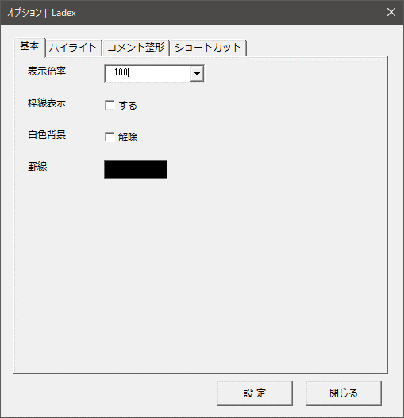
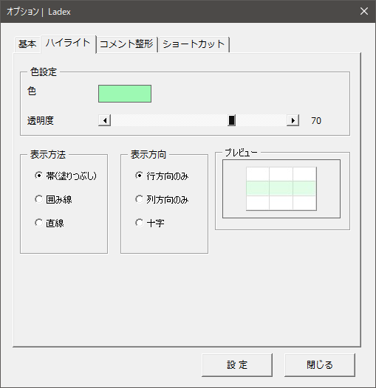
 | 基本
 |  | 基本タブで設定できる内容は、[画面設定]⇒[標準画面] 機能で利用する設定になります。
 |  | 枠線表示は、Excelが標準で表示している罫線を表示/非表示します
 |  | 白色背景は、解除にチェックした場合は、背景色が白色背景に設定されているセルを解除します

 | ハイライト
 |  | ハイライトタブで設定できる内容は、[ハイライト] 機能で利用する設定になります。
 |  | 表示色、表示方法や方向の設定をします。

 |  | ※ 表示できる仕様上の上限があります
 |  | 行方向の最大値：11270行
 |  | 列方向の最大値：EDK列

 | コメント整形
 |  | 基本タブで設定できる内容は、[コメント整形] 機能で利用する設定になります。
 |  | コメントの背景色等の設定をします。
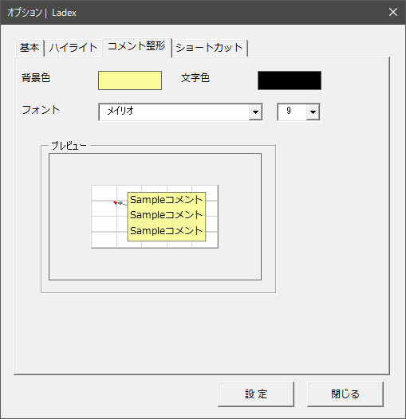
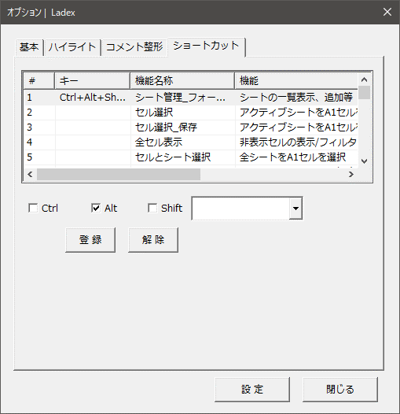
 | ショートカット
 |  | 各処理にショートカットキーを設定できるようにします
 |  | 1項目設定ごとに、登録/解除ボタン押す必要があります

3-1-2．スタイル設定
 | ブック管理のスタイルの初期化機能を利用する際の設定となります。
 | Optionボタンが、スプリットボタンとなっているため下部メニューより『スタイル設定』 を選択する

 | スタイル出力
 |  | Ladexに登録されているスタイルの情報を出力します。
 |  | 別ブックとして出力された情報を編集し、保存

 | スタイル取込
 |  | スタイル出力で出力されたファイルを取込、スタイルの初期化を実行します。

 | 出力されたスタイル情報の編集方法
 |  | ちょっとわかりにくいので、変更予定

3-2．お気に入り
 | よく利用するExcelファイルをお気に入りとして登録することができます。

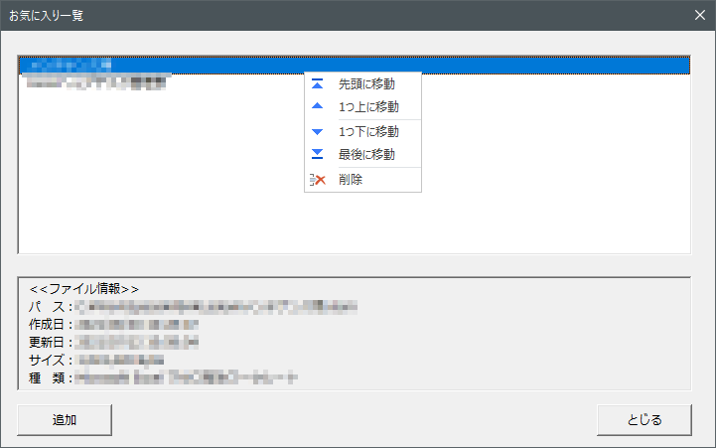
3-2-1．お気に入り一覧
 | 一覧画面では、登録中のリストが表示されます。
 | 登録ファイルを選択し、右クリックすると、削除/ソート用のメニューが表示されます。
 | また、下部にはファイルの情報も表示するようにしています。

3-2-2．お気に入り登録
 | お気に入りへの追加は、お気に入り一覧画面の「追加」ボタンから行うか、
 | リボンメニュー [お気に入り] ⇒ [お気に入りに追加] からアクティブブックを登録することができます。

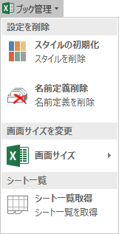
3-3．ブック管理
 | ブックに対しての処理をします

 | スタイル削除
 |  | ExcelからExcelへコピーしていくうちに増えてしまったスタイルを削除し、登録しているスタイルにします。
 |  |  |  | 参照： | 規定のスタイル設定

 | 名前定義削除
 |  | スタイルと同様に増えてしまった名前定義をすべて削除します。

 | 画像設定
 |  | 作成中

 | 画像設定
 |  | 画面のサイズを調整します。

 | シート一覧取得
 |  | シートの一覧を表示し、一括コピー等ができるようにします。

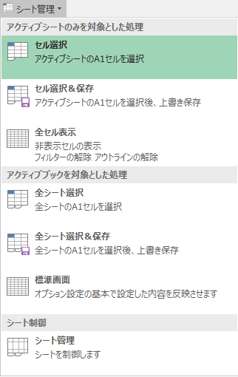
3-4．シート管理
3-4-1．アクティブシートのみを対象とした処理
 | シートに対しての処理をします

3-4-2．アクティブブックを対象とした処理
 | ブック(全シートを対象)に対しての処理をします

 | 標準画面
 |  | オプション画面の基本タブの設定内容にシートの設定を変更します

3-4-3．シート制御
 | シート管理
 |  | 下記の画面を表示し、Book内のシートを一覧表示します。
 |  | シートに対して、以下の操作ができます
 |  |  | ・シートの追加(末尾に追加します)
 |  |  | ・シート名の変更
 |  |  | ・シートの表示 / 非表示の切り替え
 |  |  | ・シートの削除 / 削除取り消し(削除したシートのundoではありません)
 |  |  | ・シートの選択(アクティブ化、一覧でのダブルクリックでも可能)
 |  |  | ・シートの移動
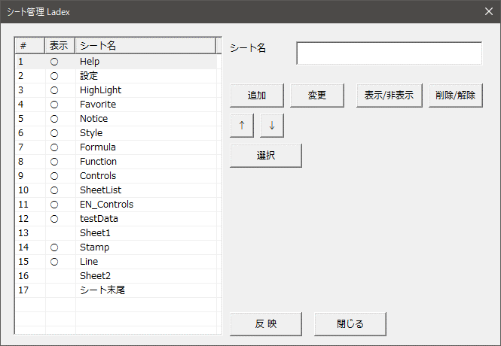

3-5．R1C1表記
 | 横方向のセル見出しを、A,B,C…表記から、1,2,3…表記へ切り替えします。
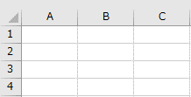
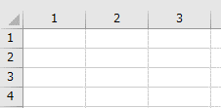

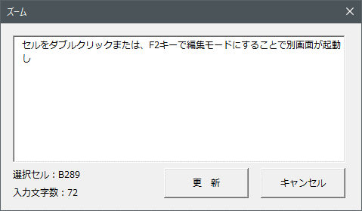
3-6．ズーム
 | ズーム機能がオンの間、有効となります。
 | セルをダブルクリックまたは、F2キーで編集モードにすることで別画面が起動し
 | ALt+Enter ではなくEnterのみでの改行でのテキスト編集が可能です。
 | 入力中の文字数を下部に表示します
 |  | ※ 文字色が設定されている場合、クリアされてしまいます

3-7．ハイライト
 | ハイライト機能がオンの間、有効となります。

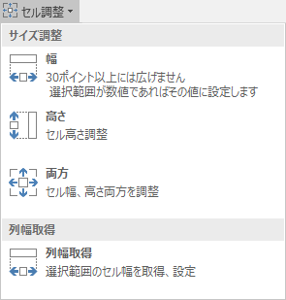
3-8．セル調整
3-8-1．サイズ調整
 | 幅、高さを自動調整します
 |  | 選択範囲の値が数値の場合、その数値に設定します

3-8-2．列幅取得
 | 選択範囲の列幅を取得し、値をセルに設定します

3-9．セル編集

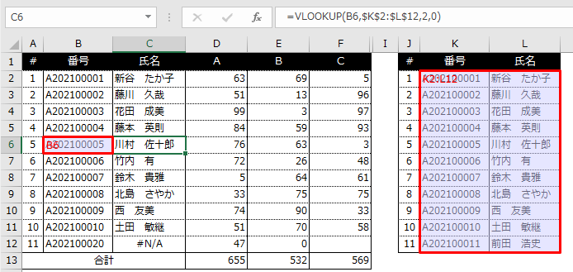
3-10．数式確認
 | アクティブセルに数式が入力されている場合、そのセルをわかりやすくします
 |  | ※ 異なるシートにあるセルは対象外です

3-11．数式編集
 | 『#VALUE!』『#DIV/0!』『#N/A』のエラーを防ぐため &#13; IFERROR関数を追加します

3-12．整形
 | 以下の機能を処理できます
 | ・セルに合わせて移動やサイズ変更をする
 | ・セルに合わせて移動するがサイズ変更はしない
 | ・セルに合わせて移動やサイズ変更をしない

3-13．画像保存
 | 選択範囲のセル、グラフなどをPng形式で保存します
 | 保存場所は、%USERPROFILE%\AppData\Roaming\Bkoizumi\Ladex\Images

3-14．罫線
 | 各種罫線を設定します

3-15．データ生成
 | サンプルデータをランダムに設定します

3-16．RelaxTool

4．使用制限
 | ハイライト
 |  | 表示できる仕様上の上限
 |  | 行方向の最大値：11270行
 |  | 列方向の最大値：EDK列

 | ズーム
 |  | 文字色が設定されている場合、クリアされてしまいます

 | 数式確認
 |  | 異なるシートにあるセルは対象外です

HighLight
No Image

Formula
3 | 12 | 12 | 12 | 12 | 12 | 12 | 3 | 12 | 12 | 12 | 3 | 10 | 30 | 12 | 18 | 10 | 10 | 15 | 15 | 15 | 15

# | 番号 | 氏名 | A | B | C |  | # | 番号 | 氏名 |  | # | 会員ID | メールアドレス | 氏名 | フリガナ | 郵便番号 | 都道府県 | 市区町村郡 | 町名 | 番地 | 電話番号
1 | A202100001 | 新谷 たか子 | 63 | 69 | 10 |  | 1 | A202100001 | 新谷 たか子 |  | 1 | a2447897 | Sample@club.ne.jp | 新井 重行 | アライ シゲユキ | 081-0015 | 北海道 | 上川郡新得町 | 五条南 | ２丁目３番地 | 048-600-1234
2 | A202100002 | 藤川 久哉 | 51 | 13 | 82 |  | 2 | A202100002 | 藤川 久哉 |  | 2 | a2530771 | Sample@kigaru.zzn.com | 飯島 源三郎 | イイジマ ゲンザブロウ | 370-0862 | 群馬県 | 高崎市 | 片岡町 | １丁目２番地 | 0299-22-1234
3 | A202100003 | 花田 成美 | 99 | 3 | 18 |  | 3 | A202100003 | 花田 成美 |  | 3 | a7702696 | Sample@cuib.or.jp | 佐野 友幸 | サノ トモユキ | 673-0882 | 兵庫県 | 明石市 | 相生町 | １丁目１番１ | 0766-20-1234
4 | A202100004 | 藤本 英則 | 84 | 59 | 13 |  | 4 | A202100004 | 藤本 英則 |  | 4 | a4933858 | Sample@dk.pdx.ne.jp | 福岡 時代 | フクオカ トキヨ | 344-0031 | 埼玉県 | 春日部市 | 一ノ割 | １丁目２番２ | 0467-22-1234
5 | A202100005 | 川村 佐十郎 | 76 | 63 | 10 |  | 5 | A202100005 | 川村 佐十郎 |  | 5 | a5616871 | Sample@sailormoon.com | 津田 清重 | ツダ キヨシゲ | 981-3622 | 宮城県 | 黒川郡大和町 | もみじケ丘 | １丁目１番１号 | 023-600-1234
6 | A202100006 | 竹内 有 | 72 | 26 | 75 |  | 6 | A202100006 | 竹内 有 |  | 6 | a1594213 | Sample@uymail.com | 桜井 永子 | サクライ ナガコ | 960-8055 | 福島県 | 福島市 | 野田町 | １丁目１番１号 | 0554-20-1234
7 | A202100007 | 鈴木 貴雅 | 5 | 64 | 27 |  | 7 | A202100007 | 鈴木 貴雅 |  | 7 | a7041387 | Sample@curio-city.com | 松野 なつみ | マツノ ナツミ | 464-0067 | 愛知県 | 名古屋市千種区 | 池下 | １丁目５番５ | 0554-20-1234
8 | A202100008 | 北島 さやか | 36 | 22 | 92 |  | 8 | A202100008 | 北島 さやか |  | 8 | a2393453 | Sample@sky.tkc.ne.jp | 飯田 正宣 | イイダ マサノリ | 563-0214 | 大阪府 | 豊能郡豊能町 | 希望ケ丘 | １丁目１番１号 | 072-300-1234
9 | A202100009 | 西 友美 | 87 | 13 | 82 |  | 9 | A202100009 | 西 友美 |  | 9 | a1111268 | Sample@comeon.cx | 榎本 慎治 | エノモト シンジ | 950-3315 | 新潟県 | 新潟市北区 | 朝日町 | １丁目５番５ | 043-201-1234
10 | A202100010 | 土田 敏継 | 100 | 73 | 90 |  | 10 | A202100010 | 土田 敏継 |  | 10 | a9587012 | Sample@jp-t.ne.jp | 早川 靖浩 | ハヤカワ ヤスヒロ | 431-2103 | 静岡県 | 浜松市北区 | 新都田 | １丁目５番地 | 0745-21-1234
11 | A202100020 | #N/A | 21 | 74 | 53 |  | 11 | A202100011 | 前田 浩史 |  | 11 | a1586300 | Sample@h.vodafone.ne.jp | 馬場 朋 | ババ トモ | 289-1105 | 千葉県 | 八街市 | 泉台 | １丁目４番４ | 025-201-1234
合計 |  |  | 694 | 479 | 552 |  |  |  |  |  | 12 | a4013392 | Sample@tok2.com | 園田 輝志郎 | ソノダ キシロウ | 619-0232 | 京都府 | 相楽郡精華町 | 桜が丘 | １丁目２番２ | 0225-20-1234
@[;:],./_!"#$%&'()=~|`{+*}<>?_
!= == <>
ABCDEFGIJKLMNOPQRSTUVWXYZ
abcdefghijklmnopqrstuvwxyz
あいうえおかきくけこさしすせそたちつてと
なにぬねのはひふへほまみむめもやゆよわん
 |  |  | 330 | 212 | 147 |  |  |  |  |  | 13 | a7724625 | Sample@iat.ne.jp | 茂木 桂 | モテキ ケイ | 666-0133 | 兵庫県 | 川西市 | 鴬台 | 1-4-4 | 029-200-1234
 |  |  |  |  |  |  |  |  |  |  | 14 | a4927243 | Sample@goomail.com | 比嘉 準一郎 | ヒガ ジュンイチロウ | 011-0949 | 秋田県 | 秋田市 | 飯島飯田 | １丁目２番地 | 048-600-1234
 |  |  |  |  |  |  |  |  |  |  | 15 | a7385787 | Sample@jmail.co.jp | 金子 博男 | カネコ ヒロオ | 063-0811 | 北海道 | 札幌市西区 | 琴似一条 | １丁目２番２ | 0587-21-1234
 |  |  |  |  |  |  |  |  |  |  | 16 | a9357794 | Sample@glaystyle.net | 大谷 友子 | オオタニ トモコ | 934-0001 | 富山県 | 射水市 | 庄西町 | １丁目３番地 | 0256-70-1234
 |  |  |  |  |  |  |  |  |  |  | 17 | a3895601 | Sample@sky.tkk.ne.jp | 松永 通 | マツナガ トオル | 321-1411 | 栃木県 | 日光市 | 稲荷町 | ２丁目４番地 | 042-200-1234
 |  |  |  |  |  |  |  |  |  |  | 18 | a9545452 | Sample@lunashine.net | 大田 義将 | オオタ ヨシマサ | 197-0012 | 東京都 | 福生市 | 加美平 | １丁目４番４号 | 093-201-1234
@[;:],./_!"#$%&'()=~|`{+*}<>?_
!= == <>
ABCDEFGIJKLMNOPQRSTUVWXYZ
abcdefghijklmnopqrstuvwxyz
あいうえおかきくけこさしすせそたちつてと
なにぬねのはひふへほまみむめもやゆよわん
 |  |  |  |  |  |  |  |  |  |  | 19 | a4583364 | Sample@biz.ezweb.ne.jp | 小野寺 好行 | オノデラ ヨシユキ | 740-0063 | 山口県 | 玖珂郡和木町 | 関ケ浜 | １丁目２番２ | 093-201-1234
 |  |  |  |  |  |  |  |  |  |  | 20 | a5384096 | Sample@eastmail.com | 加藤 信春 | カトウ ノブハル | 061-1448 | 北海道 | 恵庭市 | 相生町 | １丁目２番２号 | 0267-22-1234
 |  |  |  |  |  |  |  |  |  |  | 21 | a3764685 | Sample@d.vodafone.ne.jp | 杉浦 麻樹 | スギウラ マキ | 488-0840 | 愛知県 | 尾張旭市 | 印場元町 | １丁目４番４ | 06-4250-1234
 |  |  |  |  |  |  |  |  |  |  | 22 | a5338027 | Sample@csc.jp | 亀井 三佐男 | カメイ ミサオ | 453-0038 | 愛知県 | 名古屋市中村区 | 猪之越町 | １丁目３番３号 | 072-300-1234
 |  |  |  |  |  |  |  |  |  |  | 23 | a1725855 | Sample@supermail.com | 大城 信也 | ダイジョウ ノブヤ | 424-0831 | 静岡県 | 静岡市清水区 | 入江 | １丁目５番５号 | 058-200-1234
 |  |  |  |  |  |  |  |  |  |  | 24 | a4771801 | Sample@kigaru.zzn.com | 小林 麻紀 | コバヤシ マキ | 187-0001 | 東京都 | 小平市 | 大沼町 | １丁目５番５号 | 06-4250-1234
 |  |  |  |  |  |  |  |  |  |  | 25 | a1266002 | Sample@zdnetmail.ne.jp | 坂口 梨華 | サカグチ リカ | 811-2309 | 福岡県 | 糟屋郡粕屋町 | 駕与丁 | 1-4-4 | 092-320-1234
 |  |  |  |  |  |  |  |  |  |  | 26 | a7392893 | Sample@pospe.jp.prg | 千葉 彩 | チバ アヤ | 259-0131 | 神奈川県 | 中郡二宮町 | 中里 | ２丁目３番地 | 0165-22-1234
 |  |  |  |  |  |  |  | [;:],@./_!"#$%&'()=~|`{+*}<>?_ != == <> ABCDEFGIJKLMNOPQRSTUVWXYZ abcdefghijklmnopqrstuvwxyz あいうえおかきくけこさしすせそたちつてと なにぬねのはひふへほまみむめもやゆよわん |  |  | 27 | a4298878 | Sample@hotmail.co.jp | 吉川 健生 | ヨシカワ タケオ | 819-0015 | 福岡県 | 福岡市西区 | 愛宕 | 1-2-2 | 042-200-1234
 |  |  |  |  |  |  |  |  |  |  | 28 | a5451647 | Sample@goomail.com | 服部 政広 | ハットリ マサヒロ | 811-1302 | 福岡県 | 福岡市南区 | 井尻 | １丁目５番地 | 072-300-1234
 |  |  |  |  |  |  |  |  |  |  | 29 | a7861730 | Sample@100100.co.jp | 田代 哲哉 | タシロ テツヤ | 594-1153 | 大阪府 | 和泉市 | 青葉台 | 1-1-1 | 044-200-1234
あいうえお
 |  |  |  |  |  |  |  |  |  |  | 30 | a9719702 | Sample@ziplip.co.jp | 北原 幹也 | キタハラ ミキヤ | 077-0043 | 北海道 | 留萌市 | 旭町 | １丁目３番３ | 072-300-1234
 |  |  |  |  |  |  |  |  |  |  | 31 | a8863835 | Sample@ezweb.ne.jp | 三好 裕史 | ミヨシ ヒロシ | 877-0044 | 大分県 | 日田市 | 隈 | １丁目３番３ | 059-201-1234
 |  |  |  |  |  |  |  |  |  |  | 32 | a8485618 | Sample@jmail.co.jp | 平井 雅義 | ヒライ マサヨシ | 232-0061 | 神奈川県 | 横浜市南区 | 大岡 | １丁目３番地 | 072-300-1234

Stamp
確認
はんこ
2000/00/00
済
小泉

